Hoja1
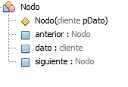
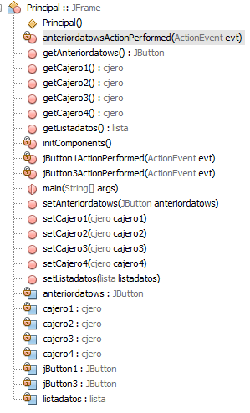

Diagrama de Clases

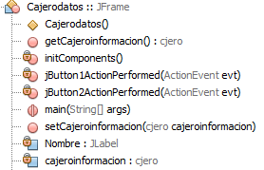

 |  |  |  |  |  | 1:N

 |  |  |  |  |  |  |  | 1:01:00
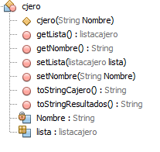

 | 1:01:00 |  |  | 1:01:00
 |  |  |  |  | n:1
 |  | 1:01:00
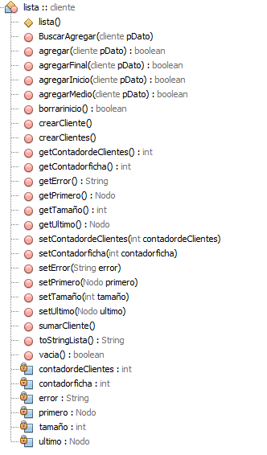

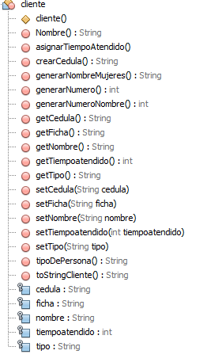
 |  |  |  |  |  |  |  |  | n:1

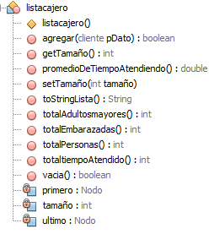

 |  | 1:n |  |  |  |  | 1:n

 |  |  |  |  |  |  | n:1

 |  |  | n:1

